牌面UI
为了能使用通用的标准牌套。牌张 2.5英寸宽，3.5英寸长。（打印约6.3厘米*8.8厘米）
阴阳师为了特殊的感受，会制作得大一些：7.5厘米*10.5厘米。

阴阳师：
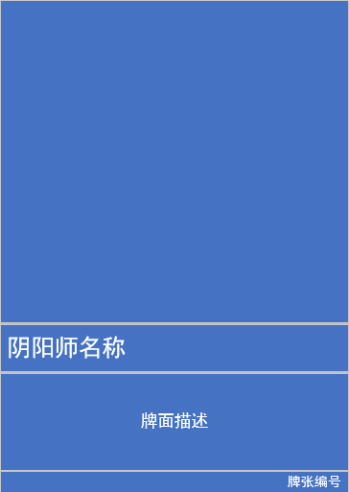
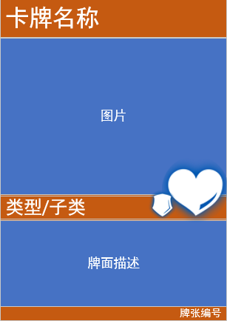

 |  | 鬼火



 |  | 生命

 |  | 护甲

 |  | 破甲

 |  | 令牌

 | 底色共5种：
 | 令牌-绿色
 | 恶评-灰色
 | 鬼火-红色
·整面就是一张阴阳师（正反双面，背面大图。） | 御魂-蓝色
文字和底图是透明压在上面的。 | 式神-黄色

